Данные по грузовикам
Введите расстояние от МКАД до объекта: Введите расстояние от МКАД до объекта: Введите расстояние от МКАД до объекта:
Тип кузова | Расстояние от МКАД (км.) ? | СТОИМОСТЬ ДОСТАВКИ | Вместимость в авто максимум (м2) |  | Вместимость в авто максимум (штук) |  | Длна кузова (м.) | цена за 1 час | цена за 1 км (руб.) | мин. Заказ (ч.) | мин. Оплата (руб.)
 |  |  | Колотой | П/К, Пил. Бордюр | в Биг-бегах | в ящиках
Манипулятор (стрела 3тн.) г/п до 5т | 35 | 10,150р. | 35 | 40 | 5 | 2.5 | 6 | 800 | 25 | 8 | 6400
Манипулятор (стрела 5тонн) г/п до 10т |  | 14,000р. | 80 | 75 | 10 | 5.0 | 8 | 1200 | 30 | 8 | 9600
Манипулятор (стрела 5тонн) г/п до 15т |  | 17,000р. | 120 | 90 | 15 | 6.0 | 9 | 150 | 35 | 8 | 12000
Манипулятор (стрела 7тонн) г/п до 20т |  | 22,000р. | 160 | 135 | 20 | 9.0 | 9 | 1750 | 40 | 8 | 14000
Бортовая г/п до 5т |  | 7,500р. | 35 | 30 | 5 | 2.0 | 5 | 600 | 20 | 8 | 4800
Бортовая г/п до 10т |  | 10,000р. | 80 | 75 | 10 | 5.0 | 6 | 800 | 20 | 8 | 6400
Бортовая г/п до 15-20т |  | 13,500р. | 160 | 195 | 20 | 13.0 | 12 | 908 | 30 | 8 | 7200
Самосвал (оплачивается простой) г/п до 10т |  | 15,000р. | 60-100 | 60 | 6 | 4.0 | 5 | 1000 | 0 | 8 | 11000
Самосвал (оплачивается простой) г/п до 20т |  | 18,000р. | 80-120 | 75 | 8 | 5.0 | 6 | 1500 | 0 | 8 | 13000
Самосвал (оплачивается простой) г/п до 45т |  | 25,000р. | 100-240 | 90 | 10 | 6.0 | 7 | 1700 | 0 | 8 | 18000
Газель г/п до 1,5т |  | 4,500р. | 10 | 12 | 1 | 0.8 | 4 | 400 | 12 | 4 | 1600
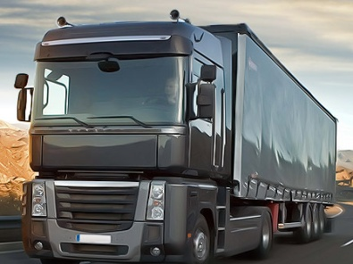 Доставка завод-Москва |  | плита 20мм | плита 30мм | плита 40мм | Плита 50мм | плита 60мм
Фура тент Челябинск-Москва г/п до 20т | 45000 | 350 | 230 | 170 | 135 | 111
Фура Глебычево-Москва г/п до 20т | 50000 | 350 | 230 | 170 | 135 | 111
Фура Карелия-Москва г/п до 20т | 45000 | 350 | 230 | 170 | 135 | 111
Фура Учалы-Москва г/п до 20т | 40000 | 350 | 230 | 170 | 135 | 111
Доставка завод-Москва | стоимость | Борт ГП1 | Борт ГП2 | Борт ГП3 | Борт ГП4 | Борт ГП5
Фура тент Челябинск-Москва г/п до 20т | 45000 | 165 | 100 | 70 | 360 | 450
Фура Глебычево-Москва г/п до 20т | 50000 | 160 | 95 | 65 | 355 | 416
Фура Карелия-Москва г/п до 20т | 45000 | 160 | 95 | 65 | 355 | 416
Фура Учалы-Москва г/п до 20т | 40000 | 165 | 100 | 70 | 360 | 450
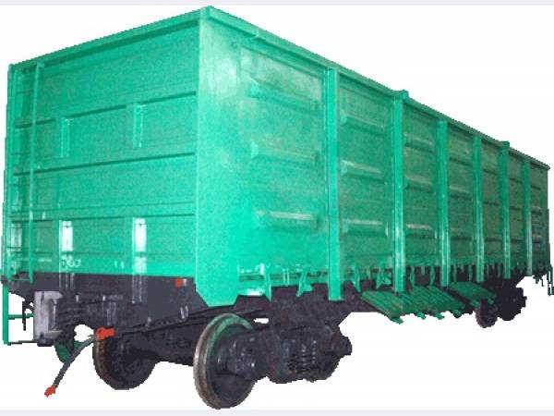 | жд тариф | плита 20мм | плита 30мм брусчатка пиленая | плита 40мм Брусчатка пиленая | Плита 50мм Брусчатка пиленая | плита 60мм брусчатка пиленая
Житомир -Селятино | 65000 | 1120 | 750 | 560 | 450 | 380
Житомир-Валуйки -Пермь | 132490 | 1120 | 750 | 560 | 450 | 380
Челябинск -Селятино | 105000 | 1120 | 750 | 560 | 450 | 380
Житомир-Брянск- Н.Новгород | 80000 | 1120 | 750 | 560 | 450 | 380
 |  | Борт ГП1 | Борт ГП2 | Борт ГП3 | Борт ГП4 | Борт ГП5
Житомир-Москва-Фурманов | 78000 | 500 | 322 | 210 | 1200 | 1500
Учалы-Селятино | 98000 | 500 | 322 | 210 | 1200 | 1500
Житомир-Валуйки-Новосибирск | 175000 | 500 | 322 | 210 | 1200 | 1500
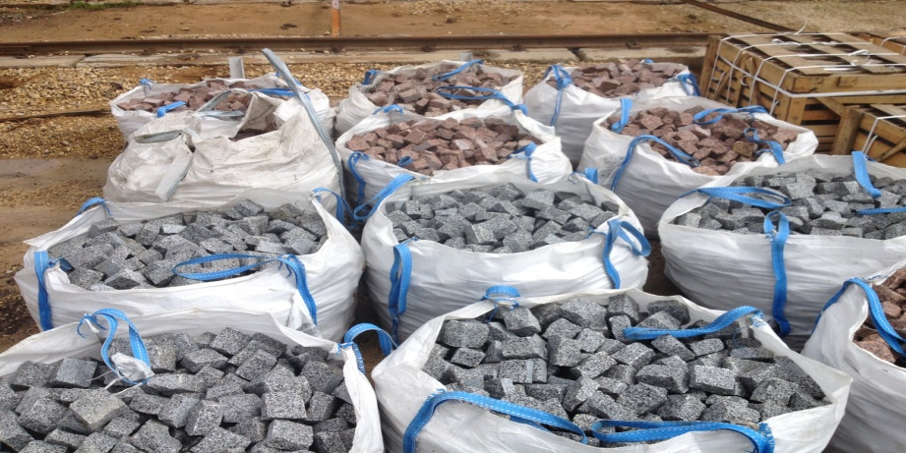 | жд тариф | Брусчатка колотая 100х100х50 | Брусчатка колотая 100х100х100 | Брусчатка ПК из карандаша 100х100х50 | Брусчатка ПК из сляба 100х100х50
Житомир - Селятино | 65000 | 540 | 270 | 440 | 500
 |  | 540 | 270 | 440 | 500
 |  | 540 | 270 | 440 | 500

пример расчета жд. Тариф/ на кол.во м2 или погонных
путем суммирования прибовляется к себестоимость завода м2

